界面&功能
封神法宝系统 |  |  |  | 功能规则

 | 功能入口

 | 1.天元法宝界面下的一个子页签

 | 法宝界面【当前为示例】
4
1
2
3
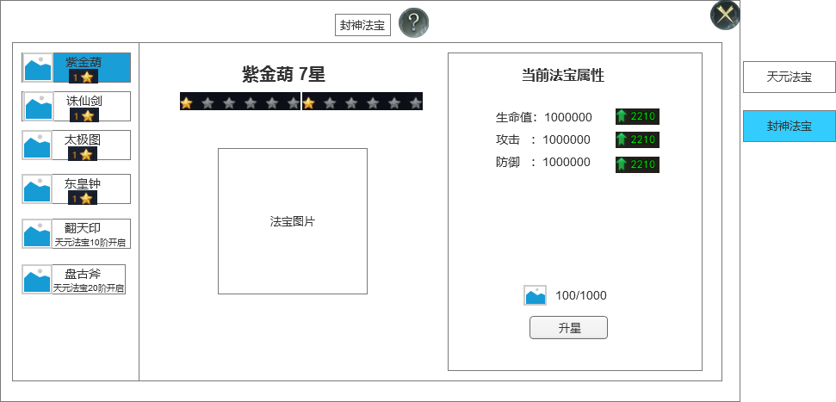
 |  | 1.功能标题与功能说明 |  |  | 1.功能标题与功能说明
 |  | ▶ | 显示标题文字 |  | ▶ | 显示标题文字
 |  | ▶ | 帮助按钮：点击打开通用帮助界面 |  | ▶ | 帮助按钮：点击打开通用帮助界面
 |  | 2.关闭和帮助 |  |  | 2.关闭和帮助
 |  | ▶ | 关闭按钮：点击关闭界面 |  | ▶ | 关闭按钮：点击关闭界面
 |  | 3.法宝名字和星数 |  |  | 3.法宝名字和星数
 |  | ▶ | 显示法宝名字 |  | ▶ | 显示法宝名字
 |  | ▶ | 显示法宝当前的星级数 |  | ▶ | 显示法宝当前的星级数
7
 |  | 4.法宝星级 |  |  | 4.法宝星级
 |  | ▶ | 默认显示10颗星 |  | ▶ | 默认显示10颗星
 |  | ▶ | 星星颜色分为多种（需要3种星星颜色），底为灰色 |  | ▶ | 星星颜色分为多种（需要3种星星颜色），底为灰色

 |  | 5.法宝图片显示 |  |  | 5.法宝图片显示
 |  | ▶ | 需要根据法宝的名字有不同的法宝图片 |  | ▶ | 需要根据法宝的名字有不同的法宝图片

 |  | 6.法宝列表 |  |  | 6.法宝列表
 |  | ▶ | 显示法宝的图标、名字、星级（未开启时显示开启条件） |  | ▶ | 显示法宝的图标、名字、星级（未开启时显示开启条件）
 |  | ▶ | 列表需要有底图 |  | ▶ | 列表需要有底图
6
 |  | ▶ | 需要有选中效果 |  | ▶ | 需要有选中效果
 |  | ▶ |  |  | ▶
5
8
 |  | 7.法宝属性 |  |  | 7.法宝属性
 |  | ▶ | 显示法宝当前增加的属性 |  | ▶ | 显示法宝当前增加的属性
 |  | ▶ | 需要显示下级增加的属性，如果法宝满级则不显示 |  | ▶ | 需要显示下级增加的属性，如果法宝满级则不显示
 |  | 8.法宝升级消耗 |  |  | 8.法宝升级消耗
 |  | ▶ | 显示法宝激活或者消耗的材料 |  | ▶ | 显示法宝激活或者消耗的材料
 |  | ▶ | 升星按钮 |  | ▶ | 升阶按钮
 |  | ▶ | 如果法宝升到满级时，则此区域用“已满级”文字替换 |  | ▶ | 如果法宝升到满级时，则此区域用“已满级”文字替换
 |  | ▶ | 如果法宝未开启，这里显示开启条件文字 |  | ▶ | 如果法宝未开启，这里显示开启条件文字

参考界面
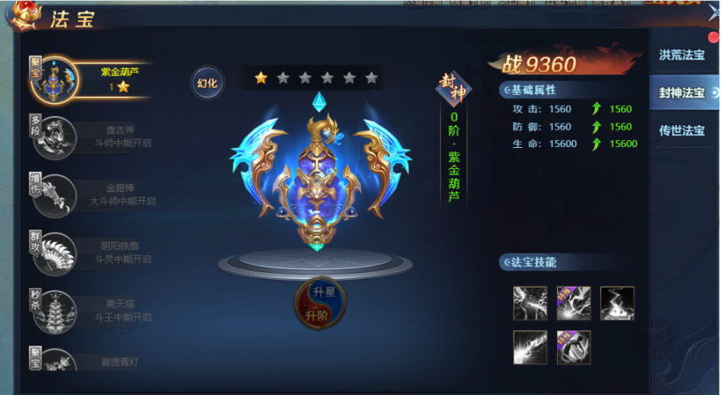
参考图

 | 参考游戏—

